信用交易
融资融券市场交易数据统计（20221201）

标的证券 | 融资融券余额（亿元） | 融资余额（亿元） | 融券余额（亿元） | 融资买入额（亿元） | 融资融券规模变化（亿元） | 融资余额增幅(‰) | 融券余额增幅(%)
统计数据 | 15,653.80 | 14,655.63 | 998.17 | 775.87 | 11.10 | 0.82 | -0.10
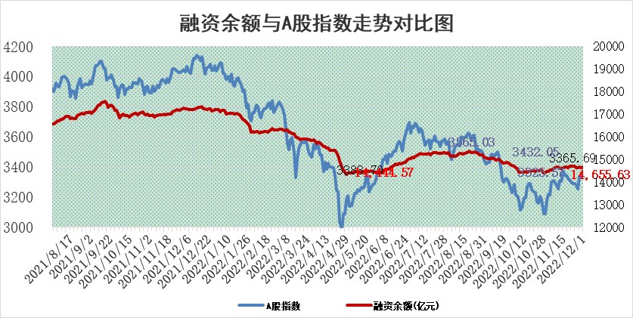

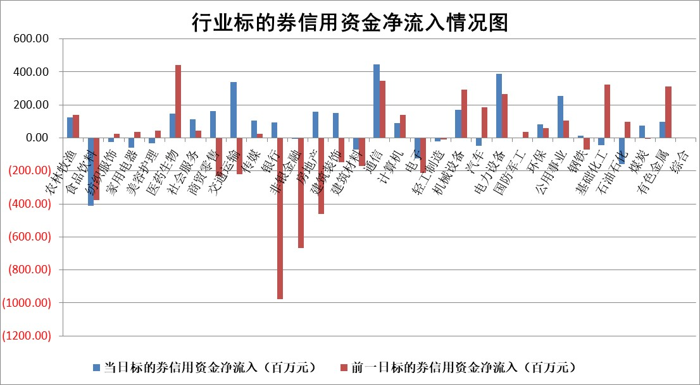

标的基金代码 | 标的基金简称 | 融资余额/市值(%) | 融资余额增幅(%) | 融资买入额/成交金额(%) | （融资余额净增额-融券余额净增额）/市值(‱) | 融券余额降幅(%) | ABS[（融资余额净增额-融券余额净增额）/市值净增额-1](%)
159902 | 华夏中小板ETF | 0.00 | 0.00 | 0.00 | 0.00 | 0.00 | 100.00
159915 | 易方达创业板ETF | 2.06 | -2.81 | 442.34 | -4.64 | 4.30 | 102.33
159919 | 嘉实沪深300ETF | 5.18 | -0.41 | 0.42 | -3.83 | -13.34 | 103.04
159920 | 华夏恒生ETF | 77.92 | 0.00 | 4.93 | -0.38 | -1.85 | 100.23
159922 | 嘉实中证500ETF | 0.30 | 1.24 | 57.09 | -3.12 | -0.54 | 105.47
159925 | 南方沪深300ETF | 0.01 | 2.14 | 0.00 | 0.02 | 0.00 | 99.98
159928 | 消费ETF | 0.88 | 10.76 | 9.51 | 6.13 | -17.12 | 97.77
159934 | 易方达黄金ETF | 495.93 | -0.02 | 29.75 | -12.11 | 0.00 | 143.15
159939 | 全指信息技术ETF | 0.87 | -0.65 | 23.64 | -6.64 | -385.40 | 102.95
159940 | 全指金融地产ETF | 0.33 | -7.02 | 0.05 | -2.48 | 0.00 | 100.00
159995 | 半导体芯片ETF | 1.94 | -4.91 | 134.36 | -10.62 | -3.65 | 106.59
159997 | 天弘中证电子ETF | 2.53 | 2.58 | 6.17 | 6.35 | -1.47 | 95.61
159998 | 天弘中证计算机主题ETF | 0.56 | 7.40 | 0.07 | 3.85 | 0.00 | 98.72
510050 | 华夏上证50ETF | 9.08 | -0.08 | 110.27 | -2.85 | -10.13 | 114.24
510180 | 华安上证180ETF | 0.50 | 0.21 | 0.61 | 0.06 | -3.29 | 99.93
510880 | 华泰柏瑞红利ETF | 0.20 | -10.33 | 0.25 | -0.97 | 22.41 | 99.20
510900 | 易方达恒生H股ETF | 119.76 | -0.17 | 5.08 | -20.71 | 0.00 | 114.81
511010 | 5年期国债ETF | 30.75 | 2.47 | 2.40 | 74.21 | 0.00 | 1189.48
511380 | 可转债及可交换债券ETF | 14.78 | -0.04 | 0.57 | -0.63 | 0.00 | 100.28
512000 | 全指证券ETF | 6.79 | -1.17 | 15.38 | -9.65 | -3.99 | 193.09
512010 | 沪深300医药卫生ETF | 4.38 | -3.64 | 47.74 | -20.68 | -15.02 | 115.98
512070 | 沪深300非银ETF | 2.29 | -0.73 | 67.11 | -1.59 | 17.11 | 101.17
512400 | 南方中证申万有色金属ETF | 1.51 | 3.08 | 0.84 | 0.70 | -16.17 | 99.83
512580 | 广发中证环保产业ETF | 0.67 | -11.48 | 0.62 | -8.22 | 1.00 | 106.35
512660 | 国泰中证军工ETF | 2.68 | -0.48 | 22.37 | 2.36 | 6.65 | 95.00
512800 | 华宝中证银行ETF | 15.23 | -0.45 | 0.70 | 1.40 | 20.75 | 101.19
512980 | 广发中证传媒ETF | 1.59 | -1.54 | 87.35 | -2.49 | 0.00 | 102.05
515030 | 华夏中证新能源汽车ETF | 1.87 | -6.99 | 27.61 | -14.43 | -1.65 | 106.83
515050 | 华夏中证5G通信主题ETF | 1.81 | 0.20 | 141.66 | 0.25 | -1.64 | 99.85
515070 | 华夏中证人工智能ETF | 1.23 | -3.47 | 0.48 | -4.40 | 0.00 | 102.63
标的股票比较指标 |  | 融资余额/流通A股市值(%) | 融资余额增幅(%) | 融资买入额/成交金额(%) | （融资余额净增额-融券余额净增额）/流通A股市值(‱) | 融券余额降幅(%) | ABS[（融资余额净增额-融券余额净增额）/流通A股市值净增额-1](%)
前十名标的个股 |  | 仁东控股 | 华宝股份 | 华茂股份 | 药易购 | 汉马科技 | 中金辐照
 |  | 全柴动力 | 广州酒家 | 中金辐照 | 超捷股份 | 美邦服饰 | 松原股份
 |  | 数码视讯 | 中国科传 | 首钢股份 | 安达智能 | 嘉戎技术 | 康拓医疗
 |  | 莱茵生物 | 凡拓数创 | 长虹华意 | 凡拓数创 | 赛科希德 | 炬芯科技
 |  | 中体产业 | 佛燃能源 | 外高桥 | 三维天地 | 广日股份 | 东利机械
 |  | 司尔特 | 普蕊斯 | 永安行 | 星华新材 | 申华控股 | 湖北广电
 |  | 尖峰集团 | 中国电信 | 广电网络 | 粤传媒 | 凯龙股份 | 凯美特气
 |  | 先惠技术 | 慧博云通 | 香农芯创 | 理工导航 | 世嘉科技 | 新瀚新材
 |  | 联创光电 | 财信发展 | 国投资本 | 光大嘉宝 | 宁波建工 | 民和股份
 |  | 蒙草生态 | 药易购 | 农业银行 | 普蕊斯 | 生意宝 | 永新光学
后十名标的个股 |  | 泽达易盛 | 科顺股份 | 通润装备 | 众生药业 | 阿拉丁 | 金圆股份
 |  | 飞科电器 | 继峰股份 | 泽达易盛 | 云路股份 | 海印股份 | 国力股份
 |  | 岱美股份 | 荣信文化 | 一汽解放 | 菱电电控 | 湖北广电 | 中国移动
 |  | 皇马科技 | 菱电电控 | 搜于特 | 前沿生物 | 东方创业 | 福瑞股份
 |  | 中国广核 | 飞科电器 | 禾迈股份 | 湖北广电 | 云路股份 | 星华新材
 |  | 仙鹤股份 | 普源精电 | 严牌股份 | 江波龙 | 香江控股 | 实朴检测
 |  | 鸿路钢构 | 众生药业 | 东旭光电 | 亨迪药业 | 冠豪高新 | 牧原股份 | ;
 |  | 杭叉集团 | 长川科技 | 保力新 | 高凌信息 | 元力股份 | 华创阳安
 |  | 中国人寿 | 飞龙股份 | 飞科电器 | 荣信文化 | 新华网 | 津荣天宇
 |  | 盐津铺子 | 康缘药业 | 瑞丰新材 | 南威软件 | 大名城 | 应流股份
说明：1.以上普通交易数据和信用交易数据皆以交易日收盘后数据为基准；2.上述标的证券总数据只计算标的证券市场总数据，不包括从标的证券中调出去标的证券数据，所以与交易所公布的总值略有不同； 3.上述行业采用申万一级行业分类；4.以上标的基金和标的个股中比较的6个指标值中：前5个（从左至右）为正向指标，值越大排名越靠前；第6个为逆向指标，值越小，排名越靠前；5.第6个指标中ABS[]表示求绝对值，其主要用于考量信用资金相对净流入对股价相对净变化的贡献程度；6.数据来源：wind，交易所。

 | 证券代码 | 新增融资余额 | 融资买入额 | 融资买入增幅前10
远大智能 | 002689 | 28175353 | 42268582 | 199%
亚太股份 | 002284 | 21555247 | 34242865 | 82%
赛诺医疗 | 688108 | 72122899 | 101076547 | 78%
湖南发展 | 000722 | 66023557 | 137112987 | 75%
柘中股份 | 002346 | 14584119 | 36845980 | 58%
国城矿业 | 000688 | 24683149 | 48240585 | 54%
兆新股份 | 002256 | 1985058 | 4066269 | 52%
凯美特气 | 002549 | 33806472 | 61340055 | 52%
华昌达 | 300278 | 13474542 | 19303225 | 48%
新华联 | 000620 | 27311937 | 39201759 | 43%

 | 证券代码 | 新增融资余额 | 融资买入额 | 融资买入增幅前10
兔宝宝 | 002043 | 73310337 | 89923983 | 334%
捷昌驱动 | 603583 | 26026415 | 31686727 | 262%
湘财股份 | 600095 | 94196837 | 132280449 | 252%
中谷物流 | 603565 | 49103883 | 60098371 | 234%
中青宝 | 300052 | 24215352 | 31377809 | 98%
顾家家居 | 603816 | 138518545 | 188424210 | 78%
喜临门 | 603008 | 31503289 | 48351944 | 77%
财信发展 | 000838 | 10831830 | 17666790 | 74%
苏州银行 | 002966 | 10578096 | 19143736 | 72%
金诚信 | 603979 | 23858538 | 36098133 | 60%

